Tabelle1
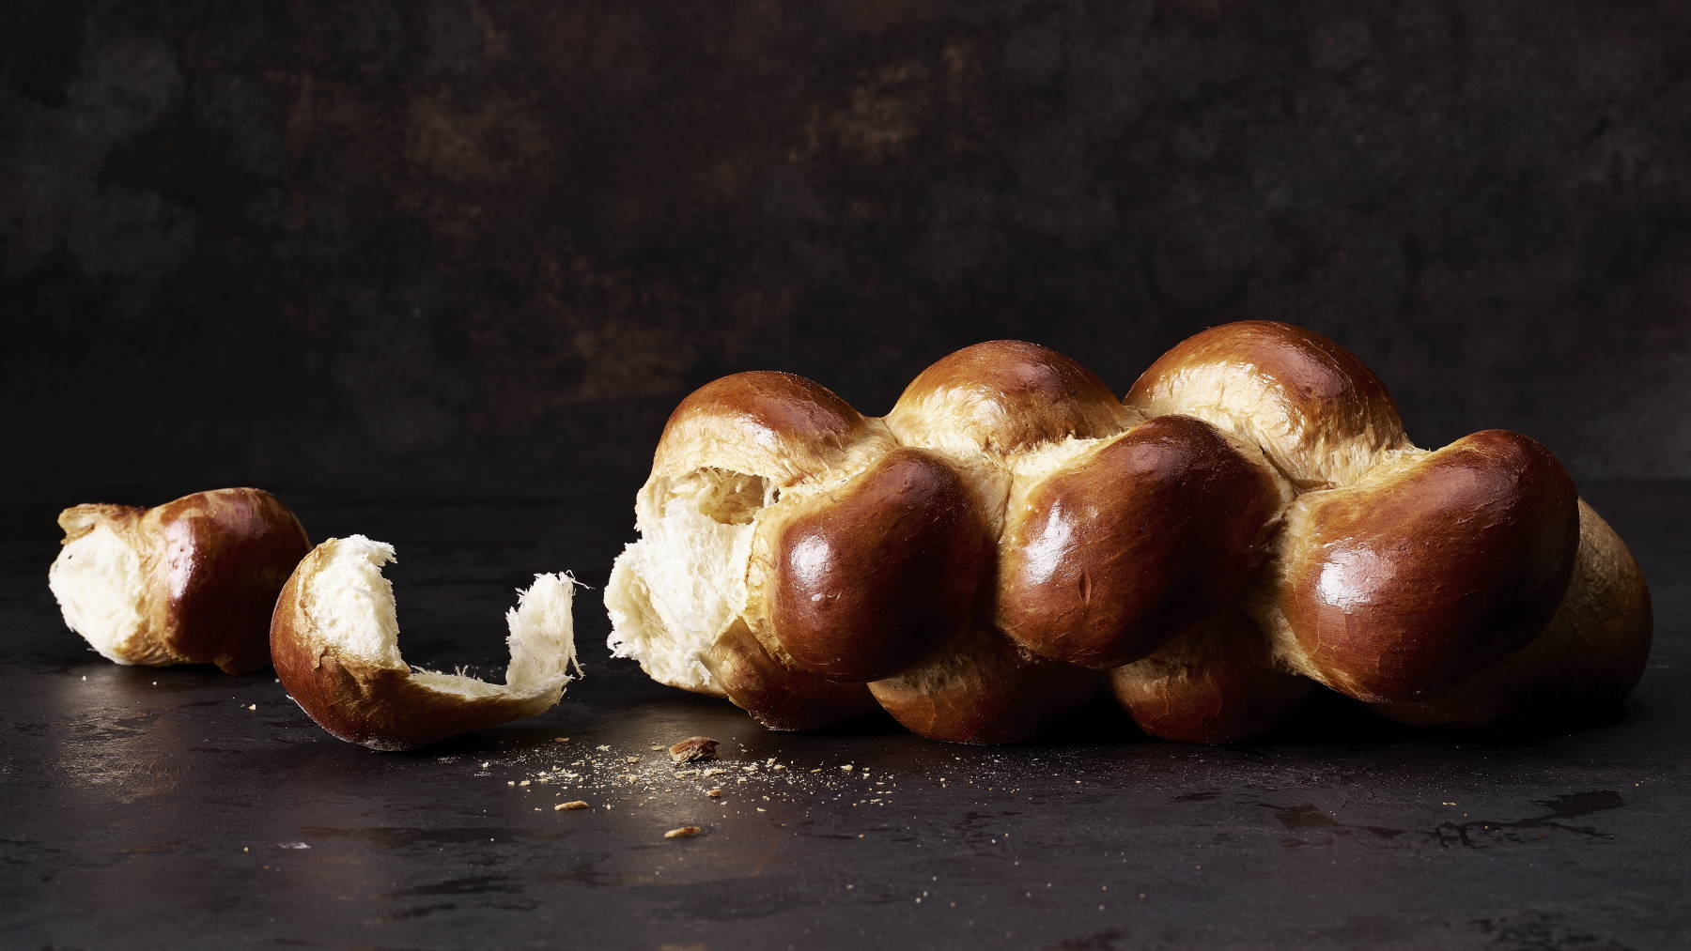
 |  |  |  | Für | 2 | Zopf/Zöpfe

Für den Vorteig
100 | gr. | Milch | Fermentierter Teig Tag 1, am Nachmittag/Abend: Die Milch in eine Schüssel geben. Die Hefe darin auflösen. Das Salz und das Mehl zugeben und von Hand kurz zu einem Teig kneten, 1 Stunde mit Klarsichtfolie bedeckt bei Raumtemperatur stehen lassen. Dann weitere 12 bis 36 Std. gut bedeckt im Kühlschrank bei 6-8° gären lassen. |  | 200 | gr.
150 | gr. | Weizen-Weissmehl |  |  | 300 | gr.
3 | gr. | Frischhefe |  |  | 6 | gr.
3 | gr. | Salz |  |  | 6 | gr.

Für den Hauptteig
Den Vorteig
210 | gr. | Milch Zimmerwarm | Hauptteig Tag 2, im Verlauf des Tages: zuerst den auf Raumtemperatur gebrachten fermentierten Teig und die zimmerwarme Milch und dann weitere Zutaten ausser Butter in die Knetschüssel geben und 8-10 Minuten auf niedriger Stufe kneten. Dann die weiche Butter in Stücken dazugebn und den Teig weitere 5-10 Minuten schonend kneten. Der Teig ist am Schluss weich und elastisch und löst sich gänzlich von der Schüssel. Bedeckt 60-90 Minuten gören lassen. |  | 420 | gr.
300 | gr. | Weizen-Weissmehl |  |  | 600 | gr.
50 | gr. | Dinkel-Weissmehl |  |  | 100 | gr.
8 | gr. | Frischhefe |  |  | 16 | gr.
40 | gr. | Zucker |  |  | 80 | gr.
6 | gr. | Salz |  |  | 12 | gr.
60 | gr. | Butter, weich |  |  | 120 | gr.

Zum bestreichen
1 | ganzes | Ei |  |  | 2 | ganzes Ei
12 | gr. | Rahm |  |  | 24 | gr.
1 | prise | Salz, und Zucker |  |  | 2 | prise

Formen+Backen: Den Teig auf eine unbemehlte Fläche geben. Für einen Zopf in gleich grosse Stücke teilen ev. Abwägen. Die Teigstücke zu Kugeln formen und 10 Minuten entspannen lassen. Dann längliche Laibe formen und anschliessend mit beiden Händen zu 45-55 cm langen Strängen rollen. Wenn der Teig zu wenig elastisch ist, nochmals kurz entspannen lassen. Zöpfe flechten, und auf Backpapier legen und das erste mal mit Ei bestreichen, Bedeckt nochmals 30-60 Minuten gehen lassen. Kurz vor dem Bachen nochmals bestreichen mit Ei. Backofen gut vorheizen bei 200°, ohne Dampf ca. 30 Minuten goldbraun backen, noch Heiss mit Milchwasser bestreichen! EN GUETE



© 2021 by MABLU
download als Excel: https://www.mablu.ch/excel/files/MABLU Zoepfe.xlsx
download als PDF: https://www.mablu.ch/excel/files/MaBlu Zoepfe.pdf
mablu56@gmx.ch

